記念Tシャツ・ポロシャツ申込書
第43回全国スポーツ少年団ホッケー交流大会
大会記念Ｔシャツ予約販売用紙
販売価格：Ｔシャツ￥1,500 （税込み）
 | 【Tシャツカラーバリエーション】

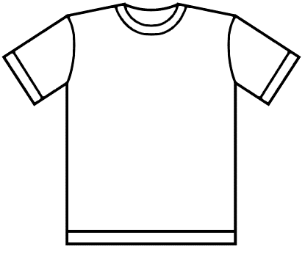
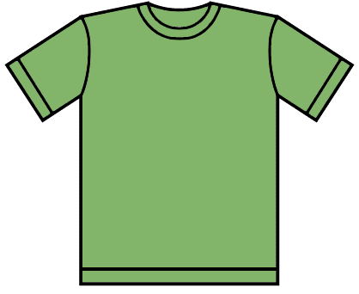

【背面表示内容】
43ｔｈ ＨＯＣＫＥＹ
EＸＣＨＡＮＧＥ ＴＯＵＲＮＡＭＥＮＴ

 | 《ホワイト》 |  |  | 《ライム》

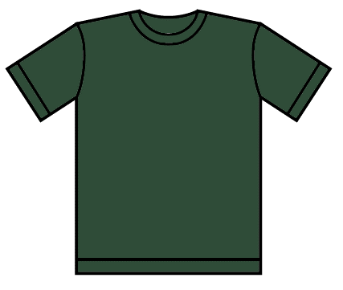
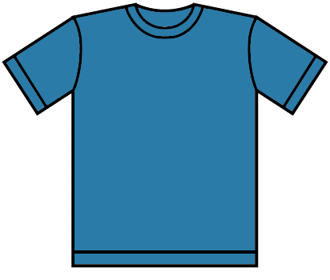
 |  |  |  |  |  |  |  |  | 《前面プリント》

 |  |  |  |  |  |  |  |  |  |  |  | 《背面デザイン》

 | 《アイビーグリーン》 |  |  | 《ターコイズ》 |  |  |  | 【Tシャツデザインイメージ】

素材：ポリエステル１００％ ドライＴシャツ（大会期間中は、総合案内所で見本を展示します）

チーム名 |  |  |  |  |  | 代表者名 |  |  |  |  | 代表者電話番号

代表者住所
〒

本体 |  | 印刷 | Ｔシャツ￥1,500 （税込み） |  |  |  |  |  | 合計 | 適用サイズ
 |  |  | 140 | 150 | SS | S | M |  |  | サイズ | 140 | 150 | SS | Ｓ | Ｍ
ライム |  | 白 |  |  |  |  |  |  | 0 | 身長 | 140 | 150 | 157 | 163 | 170
ターコイズ |  | 白 |  |  |  |  |  |  | 0 | 着丈 | 56 | 59 | 62 | 65 | 68
アイビーグリーン |  | 白 |  |  |  |  |  |  | 0 | 身幅 | 40 | 42 | 44 | 47 | 50
白 |  | アイビーグリーン |  |  |  |  |  |  | 0
Lサイズ以上も承ります。ご希望のサイズを、上記表の空欄にご記入ください。
Ｔシャツ￥1,500× |  |  | 0 | 枚 | 合計金額 |  | 0 |  | 円

■ | お問合せ先 |  | 伊吹スクール組合 担当 ： 的場 090-8755-3672
■ | お申込み |  | 実行委員会ファックス 0749-53-5129 またはメール hockey_maibara@city.maibara.lg.jp
 |  |  | 大会期間中は、総合案内所でも注文いただけます。
 |  |  | （この用紙を記入のうえ、ご注文ください。）
■ | 申込締切 |  | ２０２１年８月１６日（月）
■ | お渡し期日 |  | ９月中旬になります。（入金確認後、申し込み代表者へお送りします。）
 |  |  | ※在庫状況により日数がかかる場合があります。その場合はこちらから連絡しますので、よろしくお願いします。
■ | 振込先 |  | 滋賀銀行 伊吹代理店 普通 口座番号０２３１２１ 伊吹スクール組合 代表 的場収治
 |  |  | （ｲﾌﾞｷｽｸｰﾙｸﾐｱｲ ﾀﾞｲﾋｮｳ ﾏﾄﾊﾞｼｭｳｼﾞ）
■ | 送 料 |  | ４枚以下の場合は、別途送料６００円頂きます。
■ | ご案内元 |  | 第43回全国スポーツ少年団ホッケー交流大会米原市実行委員会事務局 担当 鈴木 0749-53-5155

